Приложение 2
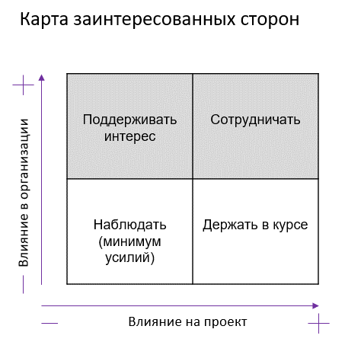
Проект: "Разработка системы умного доступа рабочих в цеха на заводе"

Матрица стейкхолдеров

Стейкхолдер | Влияние на проект | Влияние в компании Заказчика | Действия по вовлечению в проект | Отношение к проекту | Меры по снижению негативного отношения и вовлечению в проект
Спонсор проекта Ген.дир. | Высокое | Высокое | Поддерживать интерес | Положительное
Заказчик зам.ген.дир.завода по производству | Высокое | Высокое | Сотрудничать | Положительное
Project Manager | Высокое | Низкое | Сотрудничать | Положительное
Команда разработчиков | Среднее | Низкое | Сотрудничать | Положительное
Конечные пользователи - рабочие завода | Среднее | Высокое | Держать в курсе | Отрицательное | Рассказать о проекте, провести презентацию по теме Модернизации производства, о возможности снизить бюрократические препоны.
Рук-ль отдела кадров | Среднее | Среднее | Сотрудничать | Положительное
Отдел безопасности | Среднее | Среднее | Сотрудничать | Нейтральное | Рассказать о цели проекта на Kick-off встрече. Обучение работы с новыми современными информационными системами
Product Owner Рук-ль отдела СБ | Высокое | Высокое | Сотрудничать | Положительное

